封面
【光大金工】权益市场遇冷，债券基金发行火热——基金市场周报（20210406-20210409）

数据来源：Wind,Bloomberg, 光大证券研究所

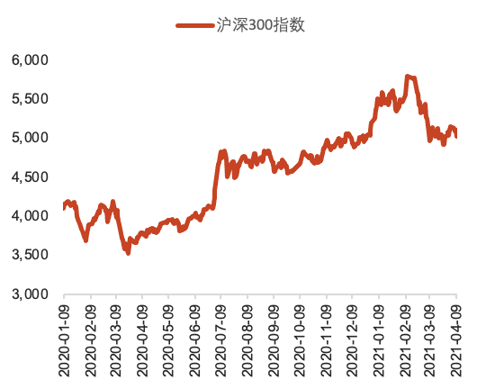
作者 | ■ | 1-本周热点：第一季度基金经理持股变化情况 |  | 本周市场重点数据：
研究负责人，海外首席分析师 | ● | 部分公募基金持股变化情况 | 从已披露季报的上市公司前十大流通股东中可以发现，刘格菘、葛兰继续坚定看好医药生物行业优质公司，朱少醒、李元博大幅加仓飞亚达，袁芳看好安琪酵母，易方达基金张坤、萧楠看好安防电子和玻璃行业龙头。 | 1、重要指数走势图
秦波
021-52523839 | ■ | 2-国内外市场一周表现
qinbo@ebscn.com | ● | 本周各大类资产表现 | 原油大幅反弹，美股再创新高。本周原油指数强势反弹，大涨6.94%，美股表现强势，标普500再创历史新高，涨1.37%。
执业证书编号：S0930514060003 |  | 申万一级行业表现情况 | 本周白酒指数回暖，采掘行业继续保持涨势。

 | ■ | 3-基金市场表现
 | ● | 各类基金表现情况 | 受国内股市整体下挫影响，基金市场整体呈现下跌态势，其中股票指数型、普通股票型、偏股混合型基金分别跌1.22%、1.47%、1.66%。国外市场表现较好，QDII基金小幅上涨0.13%。

 |  | 3.1普通股票型基金
 | ● | 普通股票型基金本周收益率前十 | 股票型基金中，汽车、新能源、食品饮料主题基金表现优异。
 |  | 3.2被动股指和股票指增型基金
 | ● | 被动股票指数和股票指数增强型基金本周收益率前十 | 汽车、白酒、消费、科技相关指数基金表现亮眼

 |  | 3.3混合型基金 |  | 资料来源：Wind
 | ● | 混合型基金本周收益率前十 | 混合型基金中，灵活配置型基金表现突出，涨幅靠前基金多重仓白酒、汽车、新能源。

 |  | 3.4债券型基金
 | ● | 债券型基金本周收益率前十 | 本周债券型基金中，排名前十的基金有7只为为纯债基金，部分混合型基金表现较为突出。
 |  | 3.5国际(QDII)基金
 | ● | QDII基金本周收益率前十 | QDII基金表现优异，商品型基金占据前7席，原油主题基金表现亮眼。
 |  | 3.6另类投资基金
 | ● | 另类投资基金本周收益率前十 | 另类投资基金中，黄金、白银ETF占据涨幅榜8席，表现亮眼。

 | ■ | 4-基金产品发行情况
 |  | 4.1基金规模变动情况
 | ● | 各类型基金规模变动 | 本周基金规模总体增幅较小，债券型基金增幅相对较大
 |  | 4.2新成立基金情况
 | ● | 本周各类型基金成立情况 | 基金发行热度有所下降，债券型基金热度相对较高
 | ● | 本周新成立基金
 |  | 4.3待发行基金情况
 | ● | 下周待发行基金 | 下周待发行基金规模小幅增加。

 | ■ | 5-投资建议
 | ● | 投资建议 | 国内疫情趋于稳定，宏观经济逐步复苏，我们建议关注顺周期主题基金；在持续震荡行情下，建议关注绝对收益型基金，低波等Smart Beta型基金；美债收益率持续走低，建议关注QDII基金。

 | ■ | 6-美国ETF表现
 | ● | 美国ETF规模增加（美元）前10 | 上周（4/5-4/9）美股表现亮眼，权益市场表现火热，而债市遇冷，美股小盘股表现也较为不佳。此外，鉴于投资者对股市点位过高的担忧，上周三款缓冲型ETF净流入比例较大。
 | ● | 美国ETF规模减少（美元）前10
 | ● | 美国ETF规模增长占份额前10
 | ● | 美国ETF规模降低占份额前10

 | ■ | 7-风险提示
 | ● | 风险提示 | 报告数据均来自于历史公开数据整理分析，存在失效的风险。历史业绩不代表未来。

2-国内外市场一周表现
返回封面 | 图1：本周各大类资产表现 |  |  |  | 图2：申万一级行业表现情况

 | 开始日期 | 20210405 | 本年起始日期 | 20210101 | 开始日期 | 20210405 | 本年起始日期 | 20210101
 | 截止日期 | 20210409 |  |  | 截止日期 | 20210409
 | 代码 | 大类资产指数 | 本周收益率 | 今年以来收益率 | 代码 | 申万一级行业指数（28个） | 本周收益率 | 今年以来收益率
 | SCFI.WI | 原油指数 | 6.94% | 34.38% | 801210.SI | 休闲服务 | -4.26% | 5.14%
 | SPX.GI | 标普500 | 1.37% | 11.43% | 801780.SI | 银行 | -2.47% | 5.36%
 | HSI.HI | 恒生指数 | 0.94% | 6.38% | 801160.SI | 公用事业 | -2.25% | 6.04%
 | H11001.CSI | 中证全债 | 0.27% | 1.35% | 801140.SI | 轻工制造 | -2.16% | 7.62%
 | 000905.SH | 中证500 | 0.07% | -0.43% | 801010.SI | 农林牧渔 | -1.90% | -1.83%
 | 399006.SZ | 创业板指 | 0.00% | -6.17% | 801150.SI | 医药生物 | -1.71% | -4.35%
 | 000001.SH | 上证综指 | -0.70% | -1.34% | 801740.SI | 国防军工 | -1.63% | -18.77%
 | 882415.WI | 黄金指数 | -1.17% | 2.46% | 801170.SI | 交通运输 | -1.61% | -1.40%
 | 000300.SH | 沪深300 | -1.37% | -4.70% | 801790.SI | 非银金融 | -1.45% | -14.57%
 | 399005.SZ | 中小板指 | -1.47% | -8.26% | 801030.SI | 化工 | -1.37% | 4.34%
 |  |  |  |  | 801110.SI | 家用电器 | -1.03% | -8.96%
 |  |  |  |  | 801890.SI | 机械设备 | -1.01% | -1.07%
 |  |  |  |  | 801050.SI | 有色金属 | -0.91% | 2.85%
 |  |  |  |  | 801710.SI | 建筑材料 | -0.71% | 6.31%
 |  |  |  |  | 801080.SI | 电子 | -0.71% | -5.18%
 |  |  |  |  | 801720.SI | 建筑装饰 | -0.49% | 6.06%
 |  |  |  |  | 801760.SI | 传媒 | 0.03% | -6.55%
 |  |  |  |  | 801770.SI | 通信 | 0.09% | -10.81%
 |  |  |  |  | 801730.SI | 电气设备 | 0.28% | -7.14%
 |  |  |  |  | 801130.SI | 纺织服装 | 0.32% | 3.60%
 |  |  |  |  | 801040.SI | 钢铁 | 0.41% | 27.63%
 |  |  |  |  | 801230.SI | 综合 | 0.53% | 4.65%
 |  |  |  |  | 801750.SI | 计算机 | 0.92% | -8.07%
 |  |  |  |  | 801200.SI | 商业贸易 | 1.26% | -1.40%
 |  |  |  |  | 801180.SI | 房地产 | 1.31% | -0.02%
 |  |  |  |  | 801120.SI | 食品饮料 | 1.48% | -5.77%
 |  |  |  |  | 801020.SI | 采掘 | 1.53% | 8.03%
 |  |  |  |  | 801880.SI | 汽车 | 2.09% | -5.21%

3-基金市场表现
标普500二级行业估值
返回封面 |  | 图3: 各类型基金指数表现 |  |  |  | 表2：普通股票型基金本周收益率前十（按周收益率排序，下同） |  |  |  |  |  |  | 表3：被动股票指数和股票指数增强型基金本周收益率前十 |  |  |  |  |  |  |  | 表4：混合型基金本周收益率前十 |  |  |  |  |  |  |  | 表5：债券型基金本周收益率前十 |  |  |  |  |  |  |  | 表6：QDII基金本周收益率前十 |  |  |  |  |  |  |  | 表7：另类投资基金本周收益率前十

 |  |  |  |  |  | 排序 | 基金代码 | 基金简称 | 资产净值（亿元） | 本周收益率（%） | 近1月同类排名 | 今年以来同类排名 | 排序 | 基金代码 | 基金简称 | 资产净值（亿元） | 基金类型 | 本周收益率（%） | 近1月同类排名 | 今年以来同类排名 | 排序 | 基金代码 | 基金简称 | 资产净值（亿元） | 基金类型 | 本周收益率（%） | 近1月同类排名 | 今年以来同类排名 | 排序 | 基金代码 | 基金简称 | 资产净值（亿元） | 基金类型 | 本周收益率（%） | 近1月同类排名 | 今年以来同类排名 | 排序 | 基金代码 | 基金简称 | 资产净值（亿元） | 基金类型 | 本周收益率（%） | 近1月同类排名 | 今年以来同类排名 | 排序 | 基金代码 | 基金简称 | 资产净值（亿元） | 基金类型 | 本周收益率（%） | 近1月同类排名 | 今年以来同类排名
 |  |  |  |  |  | 1 | 005669.OF | 前海开源公用事业 | 4.84 | 3.03 | 228/606 | 473/553 | 1 | 004854.OF | 广发中证全指汽车A | 23.37 | 被动指数型基金 | 4.16 | 102/1085 | 896/1000 | 1 | 004987.OF | 诺德新享 | 0.78 | 灵活配置型基金 | 4.40 | 4/2028 | 1173/1997 | 1 | 004987.OF | 诺德新享 | 0.78 | 灵活配置型基金 | 4.40 | 4/2028 | 1173/1997 | 1 | 160216.OF | 国泰大宗商品 | 4.53 | 国际(QDII)另类投资基金 | 5.70 | 12/18 | 1/18 | 1 | 159981.OF | 建信易盛郑商所能源化工期货ETF | 1.20 | 商品型基金 | 5.00 | 1/42 | 1/42
 |  |  |  |  |  | 2 | 005235.OF | 银华食品饮料A | 1.72 | 2.87 | 3/606 | 261/553 | 2 | 512690.OF | 鹏华中证酒ETF | 26.83 | 被动指数型基金 | 4.10 | 1/1085 | 877/1000 | 2 | 519918.OF | 华夏兴和 | 7.71 | 灵活配置型基金 | 4.39 | 453/2028 | 1340/1997 | 2 | 519918.OF | 华夏兴和 | 7.71 | 灵活配置型基金 | 4.39 | 453/2028 | 1340/1997 | 2 | 161129.OF | 易方达原油A人民币 | 5.40 | 国际(QDII)另类投资基金 | 5.49 | 13/18 | 2/18 | 2 | 159980.OF | 大成有色金属期货ETF | 2.33 | 商品型基金 | 1.11 | 5/42 | 2/42
 |  |  |  |  |  | 3 | 009476.OF | 建信食品饮料行业 | 4.36 | 2.22 | 17/606 | 339/553 | 3 | 161725.OF | 招商中证白酒 | 568.47 | 被动指数型基金 | 4.00 | 4/1085 | 887/1000 | 3 | 519150.OF | 新华优选消费 | 1.89 | 偏股混合型基金 | 3.98 | 1/1905 | 336/1656 | 3 | 519150.OF | 新华优选消费 | 1.89 | 偏股混合型基金 | 3.98 | 1/1905 | 336/1656 | 3 | 160723.OF | 嘉实原油 | 12.10 | 国际(QDII)另类投资基金 | 5.46 | 18/18 | 7/18 | 3 | 161226.OF | 国投瑞银白银期货 | 11.15 | 商品型基金 | 1.03 | 42/42 | 42/42
 |  |  |  |  |  | 4 | 011328.OF | 景顺长城新能源产业A | 25.15 | 1.83 | 176/606 | - | 4 | 160632.OF | 鹏华中证酒A | 50.54 | 被动指数型基金 | 3.97 | 2/1085 | 848/1000 | 4 | 005571.OF | 中银证券新能源A | 0.52 | 灵活配置型基金 | 3.45 | 234/2028 | 1310/1997 | 4 | 005571.OF | 中银证券新能源A | 0.52 | 灵活配置型基金 | 3.45 | 234/2028 | 1310/1997 | 4 | 501018.OF | 南方原油A | 15.96 | 国际(QDII)另类投资基金 | 5.29 | 9/18 | 6/18 | 4 | 518800.OF | 国泰黄金ETF | 5.92 | 商品型基金 | 0.43 | 11/42 | 17/42
 |  |  |  |  |  | 5 | 001616.OF | 嘉实环保低碳 | 59.43 | 1.67 | 128/606 | 489/553 | 5 | 159851.OF | 华宝中证金融科技主题ETF | 2.54 | 被动指数型基金 | 3.49 | 31/1085 | - | 5 | 004685.OF | 金元顺安元启 | 2.69 | 灵活配置型基金 | 3.38 | 36/2028 | 51/1997 | 5 | 004685.OF | 金元顺安元启 | 2.69 | 灵活配置型基金 | 3.38 | 36/2028 | 51/1997 | 5 | 165513.OF | 信诚全球商品主题 | 0.91 | 国际(QDII)另类投资基金 | 4.99 | 11/18 | 9/18 | 5 | 518880.OF | 华安黄金ETF | 102.81 | 商品型基金 | 0.43 | 15/42 | 21/42
 |  |  |  |  |  | 6 | 002168.OF | 嘉实智能汽车 | 47.84 | 1.67 | 180/606 | 508/553 | 6 | 002236.OF | 大成互联网+大数据A | 0.50 | 被动指数型基金 | 2.61 | 76/1085 | - | 6 | 003980.OF | 中银证券瑞益A | 0.41 | 灵活配置型基金 | 3.36 | 139/2028 | 1051/1997 | 6 | 003980.OF | 中银证券瑞益A | 0.41 | 灵活配置型基金 | 3.36 | 139/2028 | 1051/1997 | 6 | 161815.OF | 银华抗通胀主题 | 0.56 | 国际(QDII)另类投资基金 | 3.60 | 8/18 | 10/18 | 6 | 159934.OF | 易方达黄金ETF | 38.46 | 商品型基金 | 0.43 | 14/42 | 18/42
 |  |  |  |  |  | 7 | 001705.OF | 泓德战略转型 | 41.47 | 1.58 | 280/606 | 340/553 | 7 | 008928.OF | 泰达宏利中证主要消费红利A | 1.45 | 被动指数型基金 | 2.57 | 36/1085 | 492/1000 | 7 | 519097.OF | 新华中小市值优选 | 1.02 | 偏股混合型基金 | 2.76 | 113/1905 | 1035/1656 | 7 | 910006.OF | 东方红启盛三年持有 | - | 偏股混合型基金 | 2.92 | - | - | 7 | 378546.OF | 上投摩根全球天然资源 | 1.50 | 国际(QDII)混合型基金 | 2.99 | 10/44 | 1/37 | 7 | 159937.OF | 博时黄金ETF | 74.59 | 商品型基金 | 0.43 | 12/42 | 16/42
 |  |  |  |  |  | 8 | 001790.OF | 国泰智能汽车A | 81.42 | 1.55 | 366/606 | 528/553 | 8 | 501089.OF | 方正富邦消费红利 | 0.45 | 增强指数型基金 | 2.30 | 21/226 | 193/214 | 8 | 006752.OF | 天弘港股通精选A | 3.29 | 灵活配置型基金 | 2.74 | 244/2028 | 68/1997 | 8 | 519097.OF | 新华中小市值优选 | 1.02 | 偏股混合型基金 | 2.76 | 113/1905 | 1035/1656 | 8 | 001092.OF | 广发纳斯达克生物科技人民币 | 1.01 | 国际(QDII)股票型基金 | 2.73 | 75/98 | 81/95 | 8 | 159812.OF | 前海开源黄金ETF | 0.80 | 商品型基金 | 0.43 | 22/42 | 20/42
 |  |  |  |  |  | 9 | 005402.OF | 广发资源优选A | 2.88 | 1.47 | 537/606 | 90/553 | 9 | 006930.OF | 泰康中证港股通TMT主题A | 0.18 | 被动指数型基金 | 2.09 | 417/1085 | 49/1000 | 9 | 002083.OF | 新华鑫动力A | 9.12 | 灵活配置型基金 | 2.66 | 1458/2028 | 1948/1997 | 9 | 006752.OF | 天弘港股通精选A | 3.29 | 灵活配置型基金 | 2.74 | 244/2028 | 68/1997 | 9 | 161127.OF | 易方达标普生物科技人民币 | 0.89 | 国际(QDII)股票型基金 | 2.57 | 96/98 | 94/95 | 9 | 518660.OF | 工银黄金ETF | 1.04 | 商品型基金 | 0.43 | 24/42 | 19/42
 |  |  |  |  |  | 10 | 009265.OF | 易方达消费精选 | 103.04 | 1.46 | 133/606 | 277/553 | 10 | 168701.OF | 合煦智远国证香蜜湖金融科技指数A | 1.12 | 被动指数型基金 | 2.02 | 93/1085 | 875/1000 | 10 | 008099.OF | 广发价值领先 | 3.95 | 偏股混合型基金 | 2.49 | 100/1905 | 1/1656 | 10 | 002083.OF | 新华鑫动力A | 9.12 | 灵活配置型基金 | 2.66 | 1458/2028 | 1948/1997 | 10 | 206011.OF | 鹏华美国房地产人民币 | 1.08 | 国际(QDII)另类投资基金 | 2.42 | 1/9 | 8/9 | 10 | 518850.OF | 华夏黄金ETF | 1.70 | 商品型基金 | 0.42 | 18/42 | 23/42
 |  |  |  |  |  | 资料来源：Wind，光大证券研究所；数据截至：2021年4月9日 |  |  |  |  |  |  | 资料来源：Wind，光大证券研究所；数据截至：2021年4月9日 注：部分基金成立时间较短，故缺少同类排名数据 |  |  |  |  |  |  |  | 资料来源：Wind，光大证券研究所；数据截至：2021年4月9日 |  |  |  |  |  |  |  | 资料来源：Wind，光大证券研究所；数据截至：2021年4月9日 |  |  |  |  |  |  |  | 资料来源：Wind，光大证券研究所；数据截至：2021年4月9日 |  |  |  |  |  |  |  | 资料来源：Wind，光大证券研究所；数据截至：2021年4月9日

 |  | 开始日期 | 20210406 | 本年起始日期 | 20210101
 | 1900-01-08 12:54:00 | 截止日期 | 20210409 |  |  |  |  |  |  |  |  |  |  |  |  |  |  |  |  |  |  |  |  |  |  |  |  |  |  |  |  |  |  |  |  |  |  |  |  |  |  |  |  |  |  |  |  |  |  |  |  |  | 1.3402 | 1.3431
 |  | 代码 | 指数名称 | 本周收益率 | 今年以来收益率 |  |  |  |  |  |  |  |  |  |  |  |  |  |  |  |  |  |  |  |  |  |  |  |  |  |  |  |  |  |  |  |  |  |  |  |  |  |  |  |  |  |  |  |  |  |  |  | 1.3183 | 1.3431
 |  | 885054.WI | QDII基金 | 0.24% | 4.74% |  |  |  |  |  |  |  |  |  |  |  |  |  |  |  |  |  |  |  |  |  |  |  |  |  |  |  |  |  |  |  |  |  |  |  |  |  |  |  |  |  |  |  |  |  |  |  | 1.3487 | 1.4237
 |  | 885008.WI | 中长期纯债型基金 | 0.13% | 0.95% |  |  |  |  |  |  |  |  |  |  |  |  |  |  |  |  |  |  |  |  |  |  |  |  |  |  |  |  |  |  |  |  |  |  |  |  |  |  |  |  |  |  |  |  |  |  |  | 1.3296 | 1.4522
 |  | 885006.WI | 混合债券型一级基金 | 0.00% | 0.25% |  |  |  |  |  |  |  |  |  |  |  |  |  |  |  |  |  |  |  |  |  |  |  |  |  |  |  |  |  |  |  |  |  |  |  |  |  |  |  |  |  |  |  |  |  |  |  | 1.3371 | 1.5242
 |  | 885003.WI | 偏债混合型基金 | -0.10% | 0.48% |  |  |  |  |  |  |  |  |  |  |  |  |  |  |  |  |  |  |  |  |  |  |  |  |  |  |  |  |  |  |  |  |  |  |  |  |  |  |  |  |  |  |  |  |  |  |  | 1.3007 | 1.6674
 |  | 885007.WI | 混合债券型二级基金 | -0.17% | -0.38% |  |  |  |  |  |  |  |  |  |  |  |  |  |  |  |  |  |  |  |  |  |  |  |  |  |  |  |  |  |  |  |  |  |  |  |  |  |  |  |  |  |  |  |  |  |  |  | 1.2948 | 1.8516
 |  | 885004.WI | 股票指数型基金 | -0.60% | -1.90% |  |  |  |  |  |  |  |  |  |  |  |  |  |  |  |  |  |  |  |  |  |  |  |  |  |  |  |  |  |  |  |  |  |  |  |  |  |  |  |  |  |  |  |  |  |  |  | 1.3230 | 1.8418
 |  | 885001.WI | 偏股混合型基金 | -0.74% | -3.13% |  |  |  |  |  |  |  |  |  |  |  |  |  |  |  |  |  |  |  |  |  |  |  |  |  |  |  |  |  |  |  |  |  |  |  |  |  |  |  |  |  |  |  |  |  |  |  | 1.3286 | 1.9470
 |  | 885000.WI | 普通股票型基金 | -0.76% | -2.43% |  |  |  |  |  |  |  |  |  |  |  |  |  |  |  |  |  |  |  |  |  |  |  |  |  |  |  |  |  |  |  |  |  |  |  |  |  |  |  |  |  |  |  |  |  |  |  | 1.3122 | 2.0318

免责声明
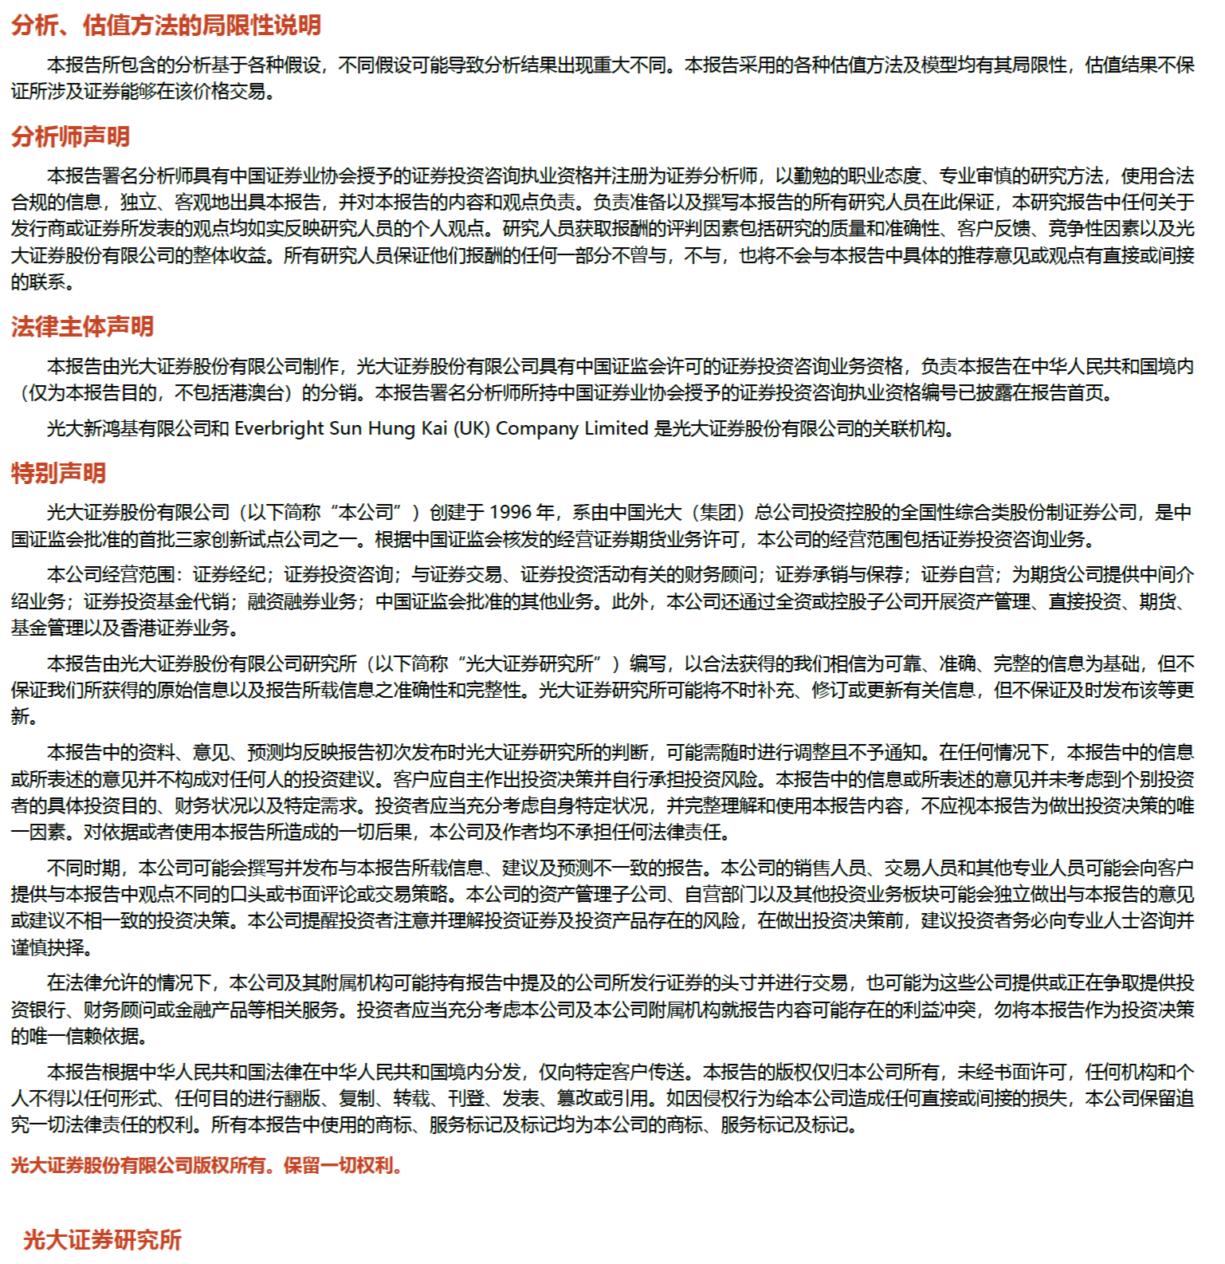
 | 权益市场遇冷，债券基金发行火热

 |  | 免责声明
行业及公司评级体系

